Pruebas_Unitarias
 | SGCitas
 | Plan de Pruebas Unitarias

Nota : Para cada caso de prueba se debe mostrar la siguiente información: - Número del caso de prueba: Número secuencia que hace referencia a los casos de pruebas definidos. - Componente al que hace referencia cada caso de prueba - Prerrequisitos que se deben cumplir para realizar cada caso de prueba - Descripción de cada una de las acciones a comprobar - Los datos que se utilizarán de entrada - La salida que se espera de ejectura cada paso - Las columnas sombreadas, correspondientes a 'Resultados' se rellenarán una vez ejecutadas las pruebas, obteniendo así el Informe de Resultado de Pruebas Unitarias

Número del Caso de Prueba |  | Componente | Descripción de lo que se Probará | Prerrequisitos
CA01 |  | Registrarse | Se probará el tiempo de carga para registrar las nuevas credenciales desde formulario, además la redirección al Dashboard de Administrador | Ingresar a la vista de Nuevo Usuario o Registrarse en la interfaz
CA02 |  | Iniciar sesión | Se probará el tiempo de carga en validar la información ingresada el formulario, así mismo la validación de los datos para verificar si son tipos de dato y caracteres válidos | Haberse registrado o creado una cuenta
CA03 |  | Recuperar Contraseña | Se probará el tiempo de actualización de las credenciales y comprobar si al iniciar sesión otra vez, la verificación del usuario funciona con los nuevos datos | Haberse registrado o creado una cuenta
CA04 |  | Crear Categoría de Producto | Se probará el tiempo de carga al crear una nueva categoría y se validará la información que se ingrese desde formulario | Ingresar a la vista de Nueva Categoría de producto
CA05 - Actualizar Categoría de Producto |  | Categorías de Productos | Se probará el tiempo de actualización de los nuevos datos ingresados y que estos sean reemplazados | Haber creado una Categoría de producto
CA06 - Eliminar Categoría de Producto |  | Categorías de Productos | Se probará el tiempo de eliminación de categoría y de todos los productos a los que la categoría eliminada pertenecía (eliminación en cascada) | Haber creado una Categoría de producto
CA07 - Añadir Producto |  | Productos | Se probará la efectividad al crear el producto con su respectiva imagen y que esta sea guardada con el nombre del producto como tipo .jpg | Haber creado una categoría para ser asignada a nuevo producto
CA08 - Actualizar Producto |  | Productos | Se probará el tiempo de actualización de la información que se cambie desde formulario de adición de producto. Además si este ya tenía una imagen y es reemplazada, esta debe ser eliminada y añadir la nueva | Haber creado un producto
CA09 - Eliminar Producto |  | Productos | Se probará el tiempo en que un producto es eliminado de la base de datos y que este ya no sea mostrado en el listado de productos | Haber creado un producto
CA10 - Registrar Inventario a Producto |  | Inventarios | Se probará el tiempo y la efectividad cuando se le asigna un inventario a un producto y ya habiendo ingresado la cantidad de entradas y salidas, halla el stock automáticamente. Además, que solo se le pued. Así mismo que en entradas y salidas solo acepte tipo de dato entero | Haber creado un producto
CA11 - Actualizar Inventario a Producto |  | Inventarios | Se probará el tiempo en que se actualizan los cambios de inventarios, así mismo si secvambia algún valor de entradas o salidas vuelve a crear el nuevo stock a partir de los nuevos datos ingresados | Haber registrado inventario a un producto
CA01 |  | Inicio de Sesión | 1. Verificar que se pueda iniciar sesión con una credenciales validas. | Tener registrado al menos un usuario en el sistema
 |  |  | 2. Comprobar que no se pueda iniciar sesión con credenciales inválidas.
CA02 |  | Recuperar Contraseña

CA03 |  | Crear rol | 1. Verificar que se pueda crear un nuevo rol con todos los campos obligatorios. | El usuario que desea crear un rol debe contar con los permisos para hacerlo.
 |  |  | 2. Verificar de que no se pueda crear un rol con un nombre de rol que ya exista.
 |  |  | 3. Verificar que solo los usuarios autorizados puedan crear los roles.
 |  |  | 4. Verificar que no se pueda ingrsar al campo nombre simbolos como: @, %, &, $.
CA04 |  | Consultar roles | 1. Verificar que se puedan listar todos los roles que esten disponibles | Debe existir al menos un rol que pueda ser consultado, el usuario que planea consultar los roles debe contar con los permisos para hacerlo.
 |  |  | 2. Verificar que solo los usuarios autorizados puedan consultar los roles
CA05 |  | Modificar rol | 1. Verificar que se permita editar los detalles de un rol ya existente. | Debe existir al menos un rol que pueda ser modificado, el usuario que planea editar roles debe contar con los permisos para hacerlo.
 |  |  | 2. Verificar que solo los usuarios autorizados puedan modificar los roles.
 |  |  | 3. Comprobar que los cambios se reflejen correctamente en la base de datos.
CA06 |  | Eliminar roles | 1. Verificar que se pueda eliminar un rol existente. | Debe existir al menos un rol que pueda ser eliminado. el usuario que planea eliminar roles debe contar con los permisos para hacerlo.
 |  |  | 2. Verificar que solo los usuarios autorizados puedan eliminar los roles.
CA07 |  | Registrar usuario | 1. Verificar que no se pueda registrar un usuario con un correo electrónico que ya esté en uso. | Deben existir restricciones y condicciones de seguridad para la contraseña, los campos obligatorios deben estar configurados.
 |  |  | 2. Verificar que las contraseñas cumplan con longitud mínima, caracteres especiales, etc.
 |  |  | 3. Comprobar que los datos de usuarios se reflejen en la base de datos.
CA08 |  | Consultar usuario | 1. Verificar que se puedan listar todos los usuarios registrados en el sistema. | Deben existir usuarios registrados en el sistema que se puedan consultar, los usuarios que quieran consultar a otros usuarios den estar autorizados.
 |  |  | 2. Verificar que solo los usuarios autorizados puedan consultar los usuarios.
CA09 |  | Modificar usuario | 1. Verificar que un usuario pueda modificar sus datos personales | Deben existir usuarios registrados que se puedan modificar, deben estar las mismas condiciones de contraseña que al crearla.
 |  |  | 2. Verificar que solo los usuarios autorizados puedan modificar los usuarios.
 |  |  | 3. Comprobar que los cambios se reflejen en la base de datos.
CA10 |  | Eliminar usuario | 1. Verificar que se pueda eliminar un usuario efectivamente. | Deben existir usuarios registrados los cuales puedan ser eliminados.
 |  |  | 2. Verificar que solo los usuarios autorizados puedan eliminar los usuarios.
 |  |  | 3. Verificar que la eliminación se reflejo en la base de datos
 |  |  | 4. Validar que se realice una confirmación antes de eliminar permanentemente un usuario.
CA11 |  | Cerrar sesión | 1. Asegurarse que después de cerrar sesión el usuario no pueda acceder a las páginas protegidas sin volver a iniciar sesión. | El usuario debe haber iniciado sesión previamente para poder cerrar la sesión.
CA12 |  | Crear servicio | Verificar que el sistema permita crear un nuevo servicio con la informacion requrida | El sistema de gestión de servicios está en funcionamiento y accesible
CA13 |  | Consultar servicio | Verificar que un usuario pueda consultar la información de un servicio en la plataforma de gestión de servicios. | Se ha realizado una configuración inicial del sistema que incluye la definición de categorías de servicios, precios y otros detalles necesarios
CA14 |  | Modificar servicio | Verificar que un usuario autorizado pueda modificar la información de un servicio en la plataforma de gestión de servicios | Se ha realizado una configuración inicial del sistema que incluye la definición de categorías de servicios, precios y otros detalles necesarios.
CA15 |  | Eliminar servicio | Verificar que un usuario autorizado pueda eliminar un servicio en la plataforma de gestión de servicios. | La base de datos del sistema contiene al menos un servicio registrado y disponible para su eliminación.
CA16 |  | Crear producto | Asegurarse de que no se puedan crear productos con nombres duplicados | El usuario que intenta crear un producto debe estar autenticado y tener permisos adecuados para crear productos
CA17 |  | Consultar producto | Verificar que un usuario pueda consultar la información de un producto en el sistema de gestión de inventario. | El sistema de gestión de inventario está instalado y funcionando correctamente, con al menos un producto registrado en la base de datos.
CA18 |  | Modificar producto | Verificar que se pueda modificar la información de un producto en el inventario | La base de datos del sistema contiene al menos un producto registrado y disponible para su modificación
CA19 |  | Eliminar producto | Verificar que un usuario autorizado pueda eliminar un producto del sistema de gestión de inventario

CA01 - Inciar Sesion
Nº | Descripción | Método | Datos Entrada | Salida Esperada | ¿OK? | Observaciones
1 | Verificar que los usuarios puedan iniciar sesión correctamente en la aplicación utilizando credenciales válidas | Ingresar a la vista de Registrarse | Nombre de usuario, Contraseña de usuario | Verificar que las crendenciales sean correctas y puedan ingresar al sistemas | APROVADA | 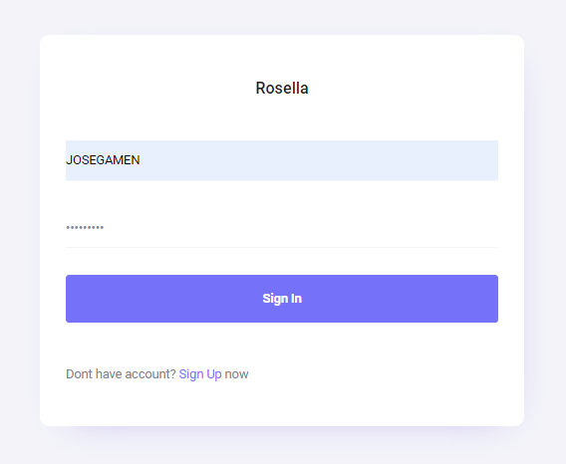 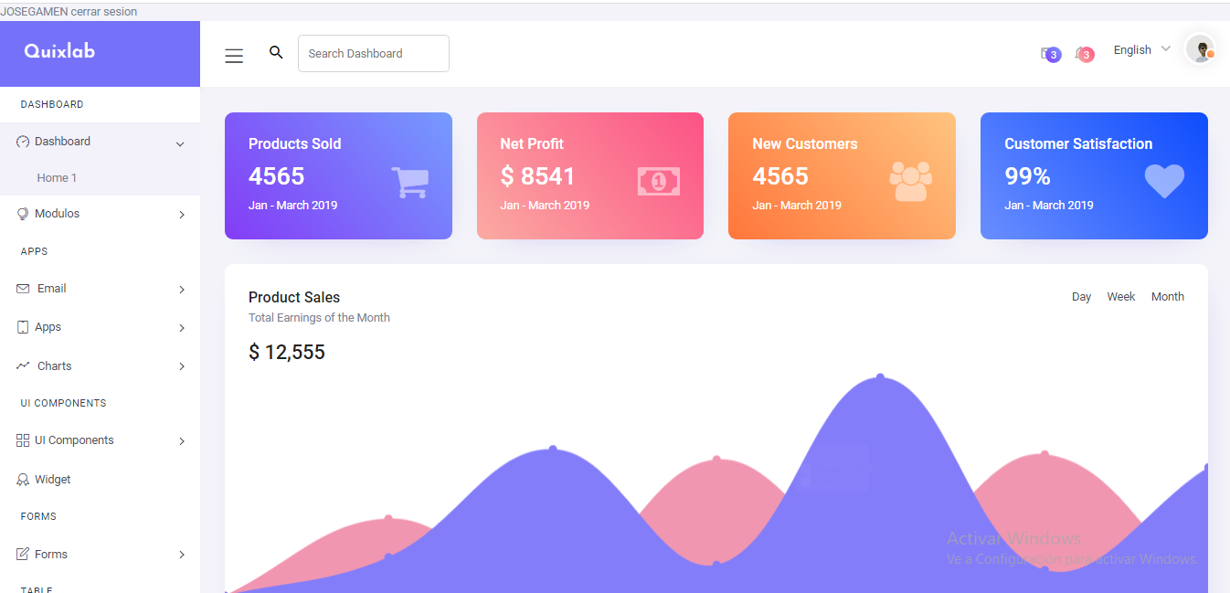
2 | Verificar que los usuarios puedan iniciar sesión correctamente en la aplicación utilizando credenciales válidas | Ingresar a la vista de Registrarse | Nombre de usuario, Contraseña de usuario | En caso las crendeciales no son correctas no deje ingresar al sistema | APROVADA | 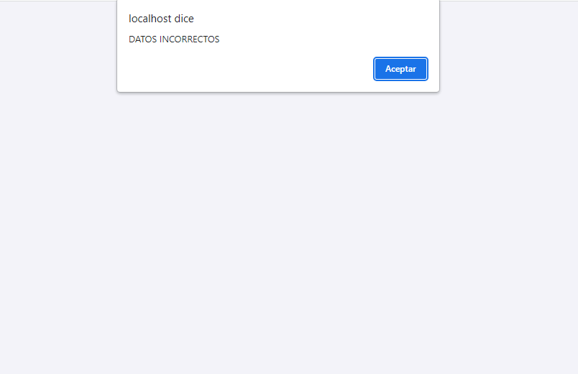
CA02 - Recuperar Contraseaña
Nº | Descripción | Método | Datos Entrada | Salida Esperada | ¿OK? | Observaciones
1 | Poder verificar que se puede recuperar la contraseña | Ingresar a la vista de Inicio de Sesión | Correo | Al pedir la recuperacion de contraseña poder el usurio podra restablecer a la que desea y se puede volver a iniciar sesion con la nueva contraseña | EN CONTRUCCION | Foto

CAO3 - Crear Rol
Nº | Descripción | Método | Datos Entrada | Salida Esperada | ¿OK? | Observaciones
1 | Verificar que un nuevo rol se puede crear con éxito en el sistema | Ingresar a la vista alternativa de Recuperación de contraseña | Nombre del rol | Verificar que se pueda crear un nuevo rol con todos los campos obligatorios. | APROVADA | 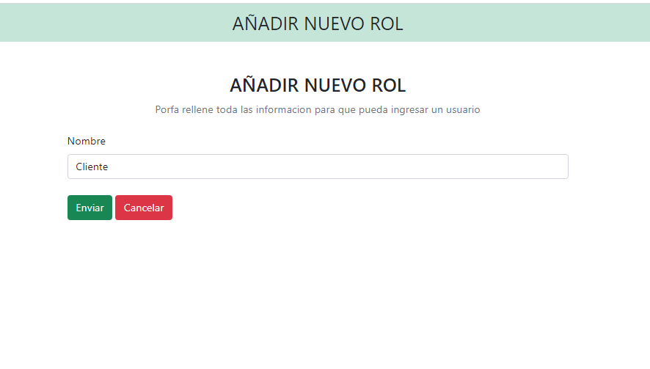 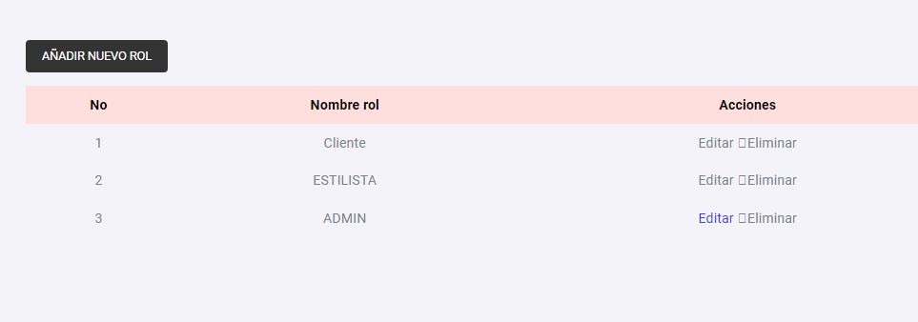
2 | Verificar que no se pueda crear un rol ya existente | Ingresar a la vista alternativa de Recuperación de contraseña | Nombre del rol | Verificar que no haya mas de 1 rol con el mismo nombre | APROVADA | 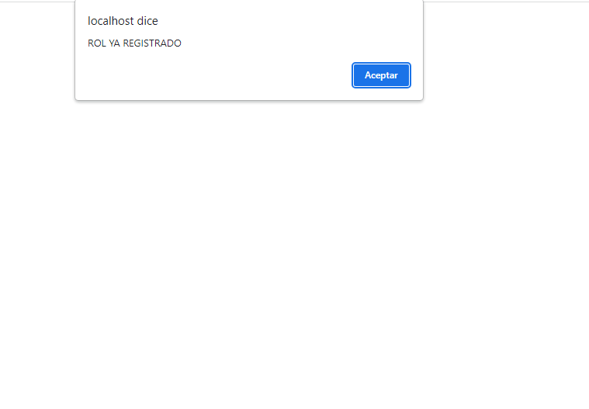
3 | Verificar que solo los usuarios autorizados puedan crear los roles. | Ingresar a la vista alternativa de Recuperación de contraseña | ROL | Verificar que solo los usuarios autorizados puedan crear los roles. | APROVADA
4 | Verificar que no se ingrese #"#$#" | Ingresar a la vista alternativa de Recuperación de contraseña | Nombre del rol | Detectar los simboslos y no deje crear el rol | APROVADA | 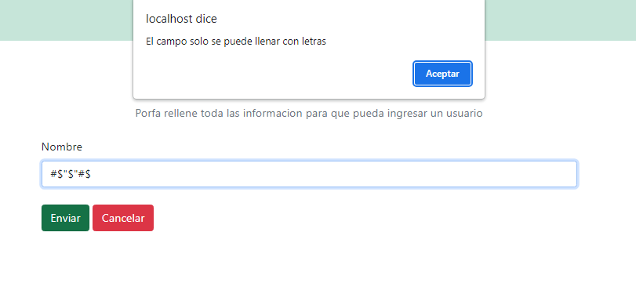

CA04 - Consultar Roles
Nº | Descripción | Método | Datos Entrada | Salida Esperada | ¿OK? | Observaciones
1 | Verificar que se puedan leer los roles ya exitentes |  | Los roles ya existentes | leer los roles ya existentes en un tabla | APROVADA | 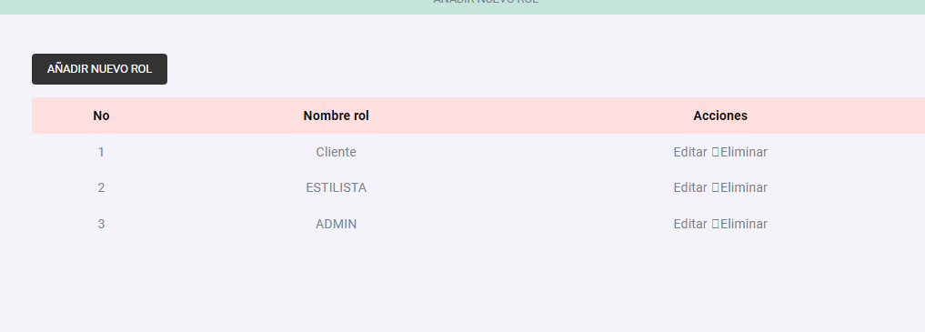

2 | Verificar que solo los usuarios autorizados puedan consultar los roles |  | Los roles ya existentes | Verificar que solo los usuarios autorizados puedan consultar los roles | EN CONTRUCCION

CAO5-Modificar Rol
Nº | Descripción | Método | Datos Entrada | Salida Esperada | ¿OK? | Observaciones
1 | Verificar que se pueda modificar los roles ya existetes |  | Los roles ya existentes | Que se puede editar los roles si todos los comapos esta rellenos | APROVADO | 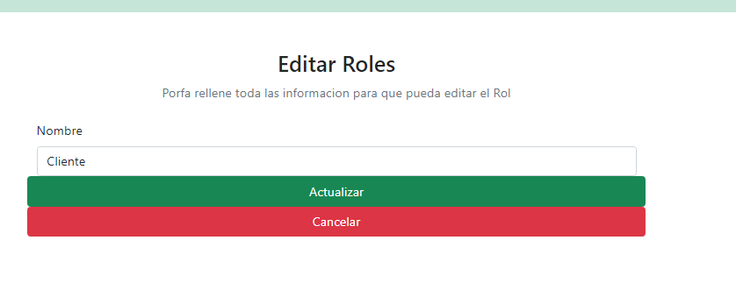

2 | Comprobar que los cambios se reflejen correctamente en la base de datos. |  | Modificacion de los roles | Que se muestren en la tabla principal los roles actualizados | APROVADO
3 | Verificar que solo los usuarios autorizados puedan modificar los roles. |  |  | Verificar que solo los usuarios autorizados puedan modificar los roles. | EN CONTRUCCION | Falta
4
5
6

CA06-Eliminar Roles
Nº | Descripción | Método | Datos Entrada | Salida Esperada | ¿OK? | Observaciones
1 | Poder verificar que se elimen un rol | Ingresar a la vista de Inicio de Sesión | Los roles ya exitentes | Poder eliminar el rol ya existente | APROVADO | Foto

CA07-Registrar Usuario
Nº | Descripción | Método | Datos Entrada | Salida Esperada | ¿OK? | Observaciones
1 | Al poder registrar un usuario no debe coincidir el correo de un usuario ya existente | Ingresar a la vista de Inicio de Sesión | correo electronico | al ingresar un correo ya exitente puede identificar que exista y no lo deje registrar | APROVADO | 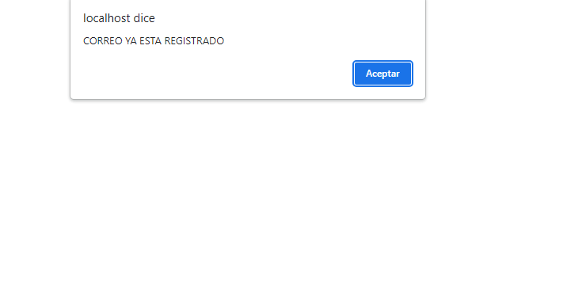
2 | Verificar que las contraseñas cumplan con longitud mínima, caracteres especiales, etc. | Ingresar a la vista de Inicio de Sesión | CONTRASEÑA | Si la contraseña| no cumple con los caracteres espciales los muestre al usuario o si es muy corta o larga | 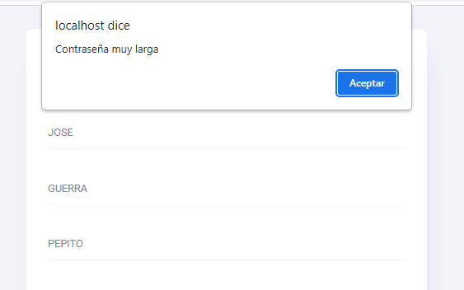 APROVADO | 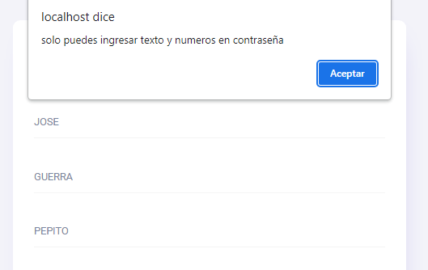
3 | Comprobar que los datos de usuarios se reflejen en la base de datos. | Ingresar a la vista de Inicio de Sesión | Nombre usuario,nombre,apellido,correo,contraseña | si cumple todos los campos requeridos podra ser registrado y se almacenera en la base de datos | APROVADO | 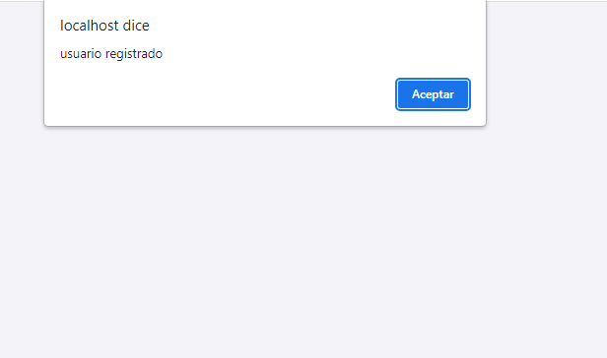

CA08-Consultar usuarios
Nº | Descripción | Método | Datos Entrada | Salida Esperada | ¿OK? | Observaciones
1 | Verificar que se puedan listar todos los usuarios registrados en el sistema. | Ingresar a la vista de Inicio de Sesión | Todos los usuarios registrados | Poder tener todos los usuarios registrado en el sistema | APROVADO
2 | Verificar que solo los usuarios autorizados puedan consultar los usuarios. |  | Todos los usuarios registrados | Poder tener todos los usuarios registrado en el sistema

CA09-Modificar Usuario
Nº | Descripción | Método | Datos Entrada | Salida Esperada | ¿OK? | Observaciones
1 | Poder modificar todos los usuarios | Ingresar a la vista de Inicio de Sesión | Todos los usuarios registrados | Poder modificar cada usuarios que hay en el sistema y tambien poder verificar que todos los campos esten completos | APROVADO | 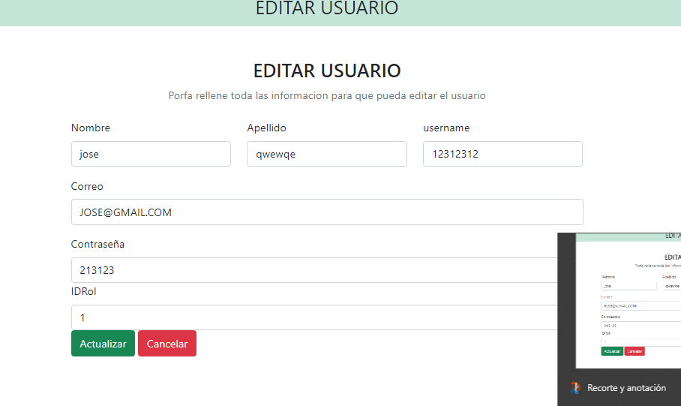 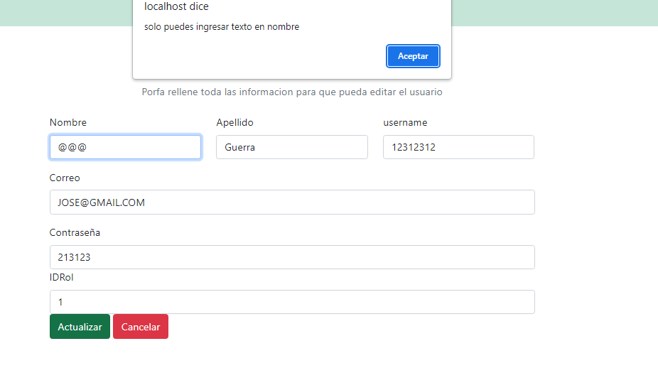
2 | Verificar que solo los usuarios autorizados puedan modificar los usuarios. |  | Todos los usuarios registrados | Verificar que solo los usuarios autorizados puedan modificar los usuarios. | EN COSNTRUCCION | Falta
3 | Comprobar que los cambios se reflejen en la base de datos. |  | usuario en la base de datos | poder reflejado todos los usuarios registrado como modificados | APROVADO

CA10-EliminarUsuario
Nº | Descripción | Método | Datos Entrada | Salida Esperada | ¿OK? | Observaciones
1 | Verificar que se pueda eliminar un usuario efectivamente. | Ingresar a la vista de Inicio de Sesión | Usuario registrado | Poder eliminar cada usuario que se encutre registrado | APROVADO
2 | Verificar que solo los usuarios autorizados puedan eliminar los usuarios. |  | Usuario registrado | Verificar que solo los usuarios autorizados puedan eliminar los usuarios. | EN COSNTRUCCION | Falta
3 | Verificar que la eliminación se reflejo en la base de datos |  | usuario en la base de datos | Verificar si se elimino en la base de datos | APROVADO
4 | Validar que se realice una confirmación antes de eliminar permanentemente un usuario |  | usuario en la base de datos | Validar que se realice una confirmación antes de eliminar permanentemente un usuario

CA11-EliminarUsuario
Nº | Descripción | Método | Datos Entrada | Salida Esperada | ¿OK? | Observaciones
1 | Asegurarse que después de cerrar sesión el usuario no pueda acceder a las páginas protegidas sin volver a iniciar sesión. | Ingresar a la vista de Inicio de Sesión | Incio de sesion del usuario | Despues de finalizada la sesion no puede entrar hasta iniciar sesion | APROVADO
2
3
4

CA16 - Crear Producto
Nº | Descripción | Método | Datos Entrada | Salida Esperada | ¿OK? | Observaciones
1 | Verificar que el sistema permita crear un nuevo producto con la informacion requrida | Ingresar a la vista de Registrarse | Nombre del producto,Precio,Cantidad e imagen | Ingresar todos los datos requeridos y poder crear un producto en el sistema | APROVADA | 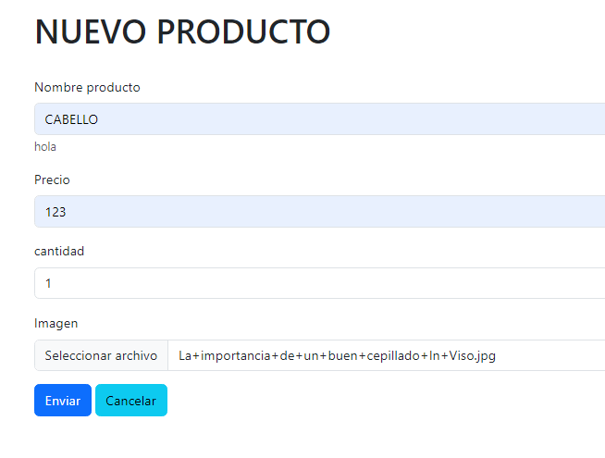 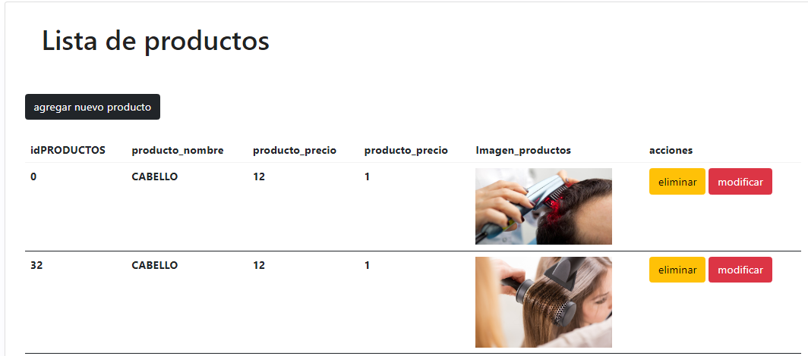
2 | Verificar que a la hora de crear un producto no dentre simbolos | Ingresar a la vista de Registrarse | Nombre de usuario, Contraseña de usuario | En caso de que tenga simbolos o algun capo este vacio no deje registrar los productos | APROVADA | 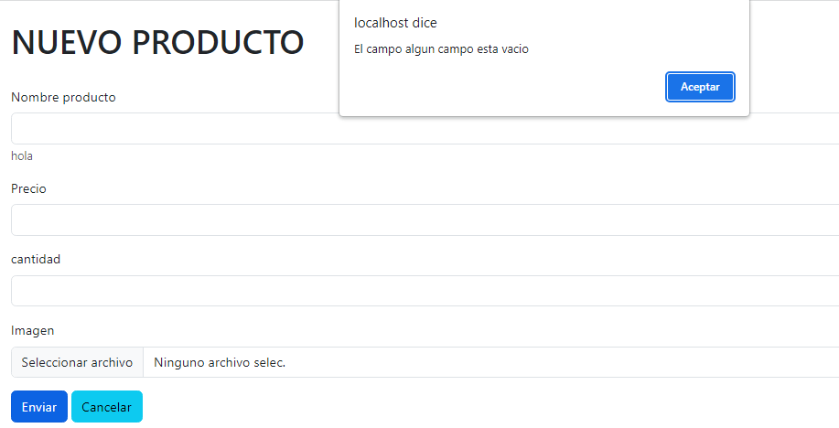 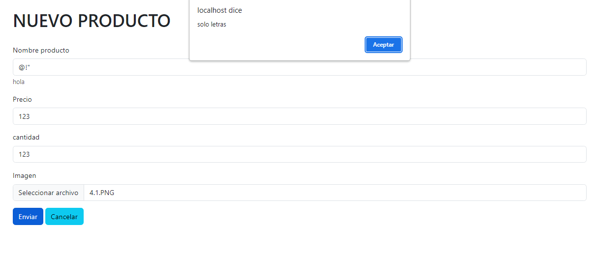

CA17 - Consultar producto
Nº | Descripción | Método | Datos Entrada | Salida Esperada | ¿OK? | Observaciones
1 | Verificar que un usuario pueda consultar la información de un producto en el sistema de gestión de inventario. | Ingresar a la vista de Registrarse | Todos los productos | Poder ver todos los producots en una tablas que ofrescas cada datos en expesifico | APROVADA | 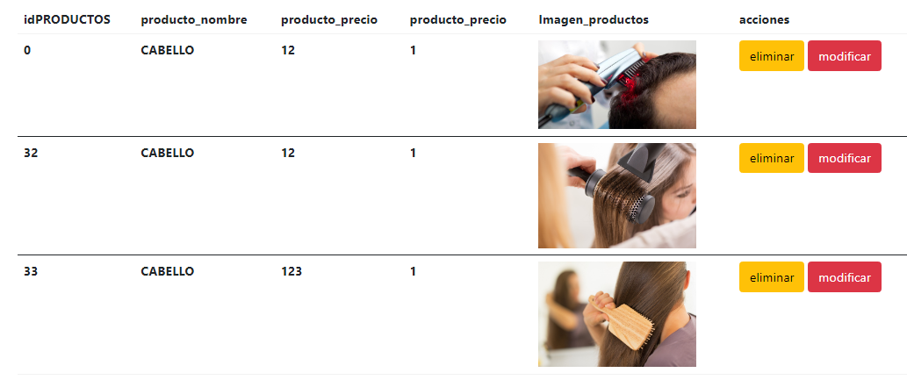
 |  |  |  |  | APROVADA

CA18 - Modificar Producto
Nº | Descripción | Método | Datos Entrada | Salida Esperada | ¿OK? | Observaciones
1 | Verificar que se pueda modificar la información de un producto en el inventario | Ingresar a la vista de Registrarse | Nombre del producto,Precio,Cantidad e imagen | Que se pueda modificar el producto si rellena todo los campos correctamente | APROVADA | 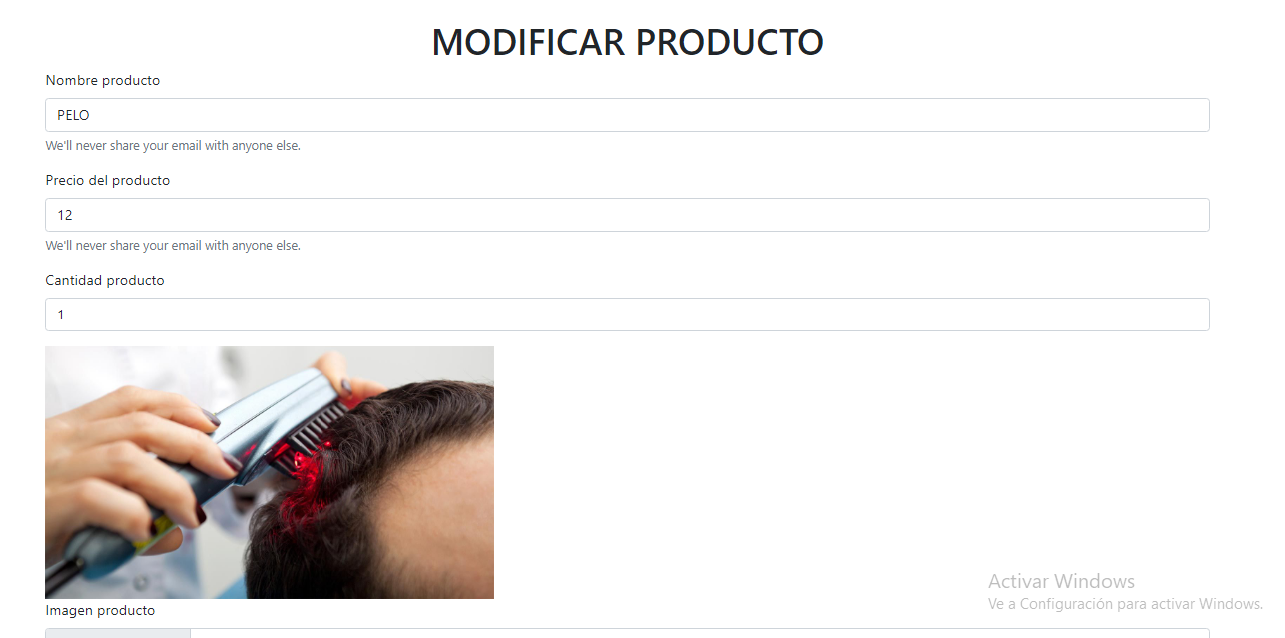
 |  |  |  |  | APROVADA

CA19 - Eliminar producto
Nº | Descripción | Método | Datos Entrada | Salida Esperada | ¿OK? | Observaciones
1 | Verificar que un usuario autorizado pueda eliminar un producto del sistema de gestión de inventario | Ingresar a la vista de Registrarse | producto ya creado | Poder eliminar algun producto ya registrado en el sistema | APROVADA | 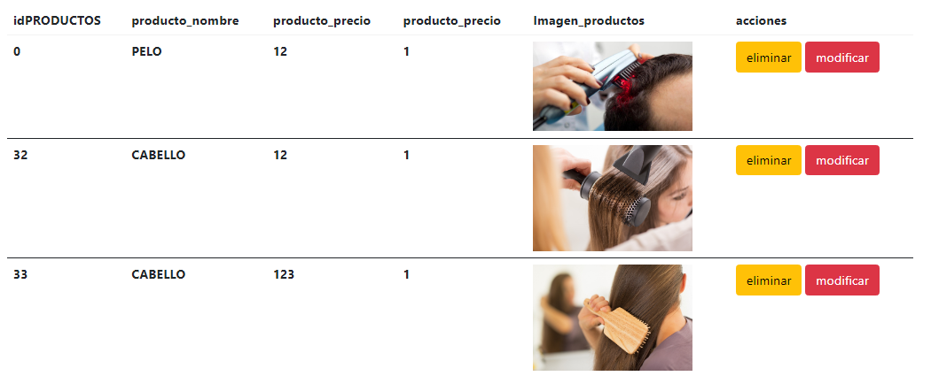

CA23 - Crear Servicio
Nº | Descripción | Método | Datos Entrada | Salida Esperada | ¿OK? | Observaciones
1 | Verificar que el sistema permita crear un nuevo servicio con la informacion requrida | Ingresar a la vista de Registrarse | Nombre producto,Cantidad,precio,imagen | Poder crear un servicio en el sistema si se rellena todos los campos requeridos | APROVADA | 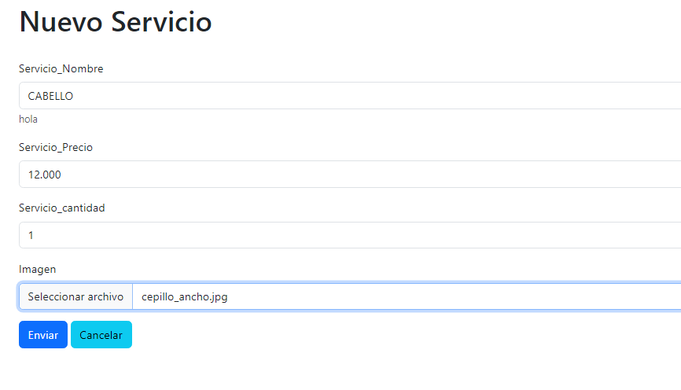

CA24 - Consultar Servicio
Nº | Descripción | Método | Datos Entrada | Salida Esperada | ¿OK? | Observaciones
1 | Verificar que un usuario pueda consultar la información de un servicio en la plataforma de gestión de servicios. | Ingresar a la vista de Registrarse | TODOS LOS SERVICIOS | Poder ver en una tabla los servicios agregados | APROVADA | 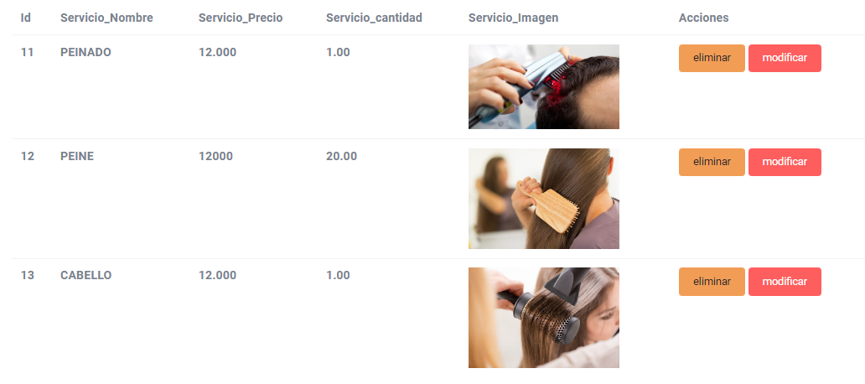

CA25 -Modificar Servicio
Nº | Descripción | Método | Datos Entrada | Salida Esperada | ¿OK? | Observaciones
1 | Verificar que se pueda modificar la información de un producto en el inventario | Ingresar a la vista de Registrarse | Nombre producto,Cantidad,precio,imagen | Poder modificar todo los productos que sean necesario pero debe primero cumplir con los campos requerido | APROVADA | 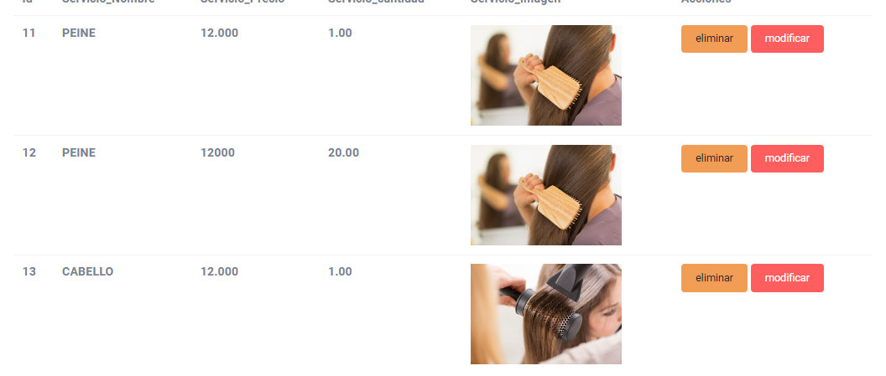 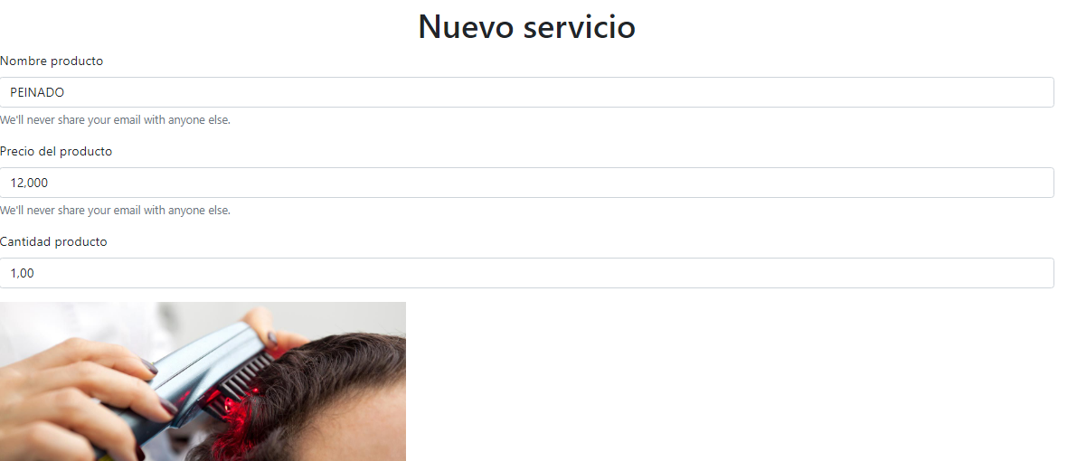

CA15-Modificar Servicio
Nº | Descripción | Método | Datos Entrada | Salida Esperada | ¿OK? | Observaciones
1 | Verificar que se pueda modificar la información de un producto en el inventario | Ingresar a la vista de Registrarse | Todos los servicios | Verificar que un usuario autorizado pueda eliminar un servicio en la plataforma de gestión de servicios. | APROVADA | 